Template
[2022/Master] Oral-B PRO 3 Electric Toothbrush (Genesis 5) CE RBU
Section | Guideline | Ct | RBU |  |  |  |  |  |  |  |  |  |  |  | MockUp | Guideline | Maxlen | Ct | LOCALISATION
Module 1
Banner | Caption [RBU 40] | 41 | Discover Oral-B PRO 3 Electric Toothbrush |  |  |  |  |  |  |  |  |  |  |  |  | Caption | 50 | 43 | Objavte elektrickú zubnú kefku Oral-B PRO 3
 | Image [RBU 160] | 97 | Oral-B PRO 3 Up to 100% more plaque removal* and healthier gums *vs. a regular manual toothbrush |  |  |  |  |  |  |  |  |  |  |  |  | Image | 200 | 126 | Oral-B PRO 3 Až o 100 % lepšie odstránenie zubného povlaku* a zdravšie ďasná * V porovnaní s bežnou manuálnou zubnou kefkou.
 | Alt Text [RBU 100] | 93 | Oral-B PRO 3 toothbrush that removes up to 100% more plaque than a regular manual toothbrush. |  |  |  |  |  |  |  |  |  |  |  |  | Alt Text | 100 | 99 | Zubná kefka Oral-B PRO 3 odstraňuje až o 100 % viac zubného povlaku než bežná manuálna zubná kefka.
 | Header [RBU 128] | 0 |  |  |  |  |  |  |  |  |  |  |  |  |  | Header | 160 | 0
 | Body Description [RBU 800] | 0 |  |  |  |  |  |  |  |  |  |  |  |  |  | Body Description | 1000 | 0

Module 2
4 Features | Caption [RBU 40] | 0 |  |  |  |  |  |  |  |  |  |  |  |  | 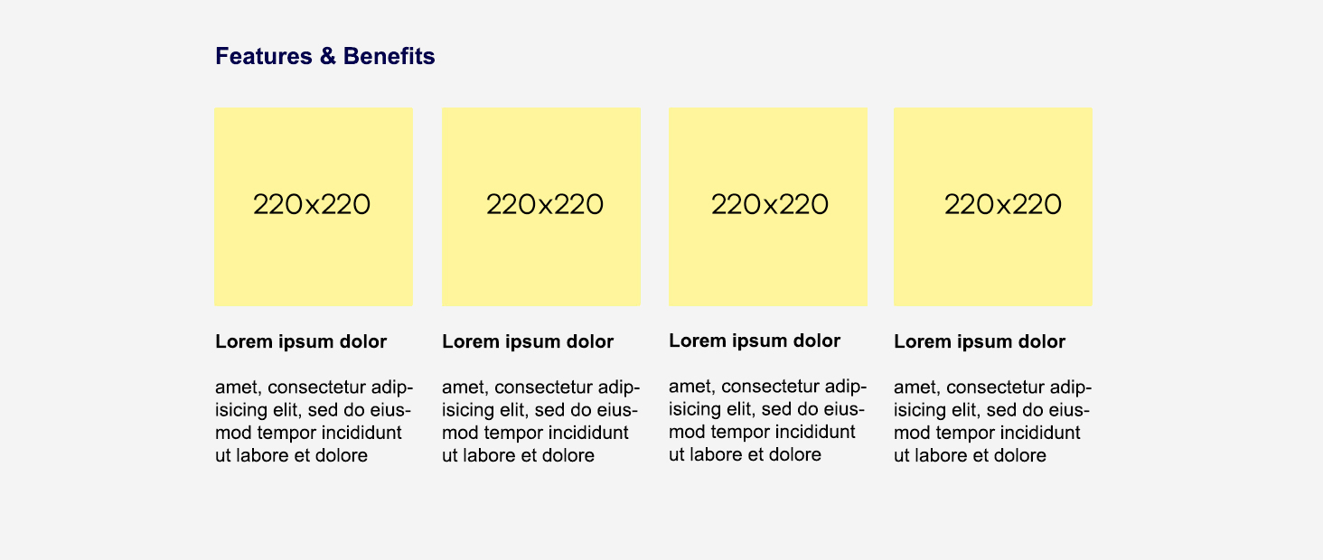 | Caption | 50 | 0
 | Image [RBU 160] | 0 |  |  | 0 |  |  |  | 29 | Clinically proven performance |  |  | 4 | 4x30 |  | Image | 200 | 0 |  |  |  | 0 |  |  |  | 22 | Klinicky overený výkon |  |  | 6 | 4 × 30
 | Alt Text [RBU 100] | 0 |  |  | 0 |  |  |  | 0 |  |  |  | 0 |  |  | Alt Text | 100 | 0 |  |  |  | 0 |  |  |  | 0 |  |  |  | 0
 | Header [RBU 128] | 24 | Superior* plaque removal |  | 28 | Visible gum pressure control |  |  | 13 | 3D technology |  |  | 5 | Timer |  | Header | 160 | 40 | Prvotriedne* odstránenie zubného povlaku |  |  | 33 | Viditeľná kontrola tlaku na ďasná |  |  | 14 | 3D technológia |  |  | 7 | Časovač
 | Body Description [RBU 800] | 207 | The Oral-B PRO 3 comes with a round brush head that surrounds each tooth for cleaner teeth and healthier gums, removing up to 100% more plaque compared to a manual toothbrush. *Compared to manual toothbrush |  | 111 | If you brush too hard, the brush will signal it visually, stop pulsation and reduce speed to protect your gums. |  |  | 128 | PRO 3 toothbrush has the iconic Oral-B's oscillation-rotation-pulsation technology for a deep clean even in hard-to-reach areas. |  |  | 135 | An in-handle timer helps you brush for the dentist-recommended two minutes with a signal every 30 seconds to change the brushing zone. |  | Body Description | 1000 | 247 | Zubná kefka Oral-B PRO 3 má okrúhlu čistiacu hlavicu, ktorá obklopí každý zub, čím zaistí čistejšie zuby a zdravšie ďasná, a odstráni až o 100 % viac zubného povlaku v porovnaní s manuálnou zubnou kefkou. * V porovnaní s manuálnou zubnou kefkou. |  |  | 130 | Ak si zuby čistíte príliš silno, zubná kefka to vizuálne signalizuje, zastaví pulzáciu a zníži rýchlosť, aby ochránila vaše ďasná. |  |  | 143 | Zubná kefka PRO 3 je vybavená ikonickou oscilačno-rotačno-pulzačnou technológiou od Oral-B na hĺbkové čistenie aj na ťažko dostupných miestach. |  |  | 165 | Časovač zabudovaný v rukoväti vám pomôže čistiť si zuby zubnými lekármi odporúčané dve minúty a každých 30 sekúnd vás upozorní, aby ste prešli na ďalšiu časť chrupu.

Module 3
4 Features | Caption [RBU 40] | 0 |  |  |  |  |  |  |  |  |  |  |  |  |  | Caption | 50 | 0
 | Image [RBU 160] | 0 |  |  | 1 | 3 |  |  | 46 | New = 100% cleaning efficacy Used = change now |  |  | 17 | 3 years warranty* |  | Image | 200 | 0 |  |  |  | 1 | 3 |  |  | 48 | Nová = 100 % účinnosť čistenia Použitá = vymeňte |  |  | 14 | 3 roky záruky*
 | Alt Text [RBU 100] | 0 |  |  | 0 |  |  |  | 0 |  |  |  | 0 |  |  | Alt Text | 100 | 0 |  |  |  | 0 |  |  |  | 0 |  |  |  | 0
 | Header [RBU 128] | 7 | Battery |  | 20 | Three brushing modes |  |  | 33 | Replace your brush head regularly |  |  | 21 | Extend your warranty! |  | Header | 160 | 7 | Batéria |  |  | 19 | Tri režimy čistenia |  |  | 38 | Čistiacu hlavicu pravidelne vymieňajte |  |  | 22 | Predĺžte svoju záruku!
 | Body Description [RBU 800] | 101 | Rechargeable toothbrush with convenient Lithium-ion long-lasting battery and battery level indicator. |  | 105 | Three brushing modes, so you can personalise your brushing routine: Daily Clean, Sensitive and Whitening. |  |  | 186 | Dentists recommend replacing brush heads every three months to keep an effective clean. Oral-B's bristles fade from green to yellow based on individual usage to show you when to change. |  |  | 187 | Register your brush on oral-b.com/register and extend your warranty by one year! *2 years standard warranty + extra 1 year warranty for free if registering product at oral-b.com/register |  | Body Description | 1000 | 106 | Dobíjateľná zubná kefka s praktickou lítiovo-iónovou batériou s dlhou výdržou a indikátorom stavu batérie. |  |  | 126 | Tri režimy čistenia, vďaka ktorým si môžete prispôsobiť svoju starostlivosť o zuby: denné čistenie, jemné čistenie a bielenie. |  |  | 215 | Zubní lekári odporúčajú vymieňať čistiace hlavice každé tri mesiace, aby bolo čistenie efektívne. Podľa individuálneho používania štetinky Oral-B vyblednú zo zelenej na žltú, a tak vám ukážu, kedy ich treba vymeniť. |  |  | 193 | Zaregistrujte svoju kefku na oral-b.com/register a predĺžte si záruku o jeden rok! *Štandardná dvojročná záruka + bezplatná ročná záruka navyše pri registrácii produktu na oral-b.com/register.

Module 4
Banner | Caption [RBU 40] | 0 |  |  |  |  |  |  |  |  |  |  |  |  |  | Caption | 50 | 0
 | Image [RBU 160] | 294 | #1 Most used brand by dentists worldwide* 30 DAYS 30-Day Money Back Guarantee** *Based on surveys conducted between November 2019 and June 2021 and confirmed to be statistically significant at a 95% confidence level by Radius Illumination, September 2021 **[insert market-specific disclaimer] |  |  |  |  |  |  |  |  |  |  |  |  | Image | 200 | 240 | #1 Zubnými lekármi najpoužívanejšia značka na svete* 100 DNÍ Záruka vrátenia peňazí** * Na základe prieskumov reprezentatívnej celosvetovej vzorky zubných lekárov, pravidelne realizovaných pre P&G ** Pravidlá akcie nájdete na: www.oralb.cz
 | Alt Text [RBU 100] | 0 |  |  |  |  |  |  |  |  |  |  |  |  |  | Alt Text | 100 | 0
 | Header [RBU 128] | 0 |  |  |  |  |  |  |  |  |  |  |  |  |  | Header | 160 | 0
 | Body Description [RBU 800] | 0 |  |  |  |  |  |  |  |  |  |  |  |  |  | Body Description | 1000 | 0

Module 5
Table | Caption [RBU 40] | 28 | Find the right brush for you |  |  |  |  |  |  |  |  |  |  |  |  | Caption | 50 | 0 | Nájdite kefku, ktorá vám vyhovuje
 | Image [RBU 160] | Logo |  |  | 0 |  | 0 |  | 0 |  | 0 |  | 0 |  |  | Image | 200 | Logo |  |  |  | 0 |  | 0 |  | 0 |  | 0 |  | 0 |  | 0
 |  |  |  | Alt Text [RBU 100] | 0 |  | 0 |  | 0 |  | 0 |  | 0 |  |  |  |  |  |  | Alt Text [RBU 100] |  | 0 |  | 0 |  | 0 |  | 0 |  | 0 |  | 0
 | Title [RBU 64] |  |  |  | 12 | Oral-B PRO 3 | 17 | Oral-B iO4 Series | 12 | Oral-B PRO 1 | 19 | Oral-B Vitality PRO | 0 |  |  | Title | 80 |  |  |  |  | 12 | Oral-B PRO 3 | 17 | Oral-B iO4 Series | 12 | Oral-B PRO 1 | #REF! | Oral-B Vitality PRO | 0 |  | 0
 | Comparison Metrics [RBU 80] | 14 | Brushing Timer | Row Description [RBU 200] | 1 | ✓ | 1 | ✓ | 1 | ✓ | 1 | ✓ | 0 |  |  | Comparison Metrics | 100 | 7 | Časovač | Row Description | 250 | 1 | ✓ | 1 | ✓ | 1 | ✓ | #REF! | ✓ | 0 |  | 0
 |  | 15 | Pressure Sensor |  | 7 | Visible | 15 | Visible & Smart | 11 | Non visible | 0 |  | 0 |  |  |  |  | 12 | Senzor tlaku |  |  | 9 | viditeľný | 15 | viditeľný smart | 11 | neviditeľný | #REF! |  | 0 |  | 0
 |  | 22 | Bluetooth Connectivity |  | 0 |  | 1 | ✓ | 0 |  | 0 |  | 0 |  |  |  |  | 9 | Bluetooth |  |  | 0 |  | 1 | ✓ | 0 |  | #REF! |  | 0 |  | 0
 |  | 14 | Cleaning Modes |  | 1 | 3 | 1 | 4 | 1 | 1 | 1 | 3 | 0 |  |  |  |  | 15 | Režimy čistenia |  |  | 1 | 3 | 1 | 4 | 1 | 1 | #REF! | 3 | 0 |  | 0
 |  | 15 | Refill Reminder |  | 0 |  | 13 | LED indicator | 0 |  | 0 |  | 0 |  |  |  |  | 18 | Pripomienka výmeny |  |  | 0 |  | 14 | LED indikátor | 0 |  | 0 |  | 0 |  | 0
 |  | 13 | iO Technology |  | 0 |  | 1 | ✓ | 0 |  | 0 |  | 0 |  |  |  |  | 14 | Technológia iO |  |  | 0 |  | 1 | ✓ | 0 |  | 0 |  | 0 |  | 0
 |  | 0 |  |  | 0 |  | 0 |  | 0 |  | 0 |  | 0 |  |  |  |  | 0 |  |  |  | 0 |  | 0 |  | 0 |  | 0 |  | 0 |  | 0
 |  | 0 |  |  | 0 |  | 0 |  | 0 |  | 0 |  | 0 |  |  |  |  | 0 |  |  |  | 0 |  | 0 |  | 0 |  | 0 |  | 0 |  | 0

